Аркуш1
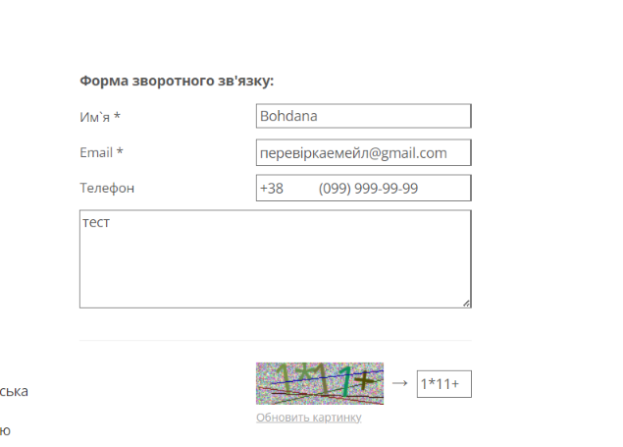

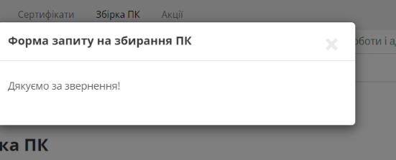
ID | BR568361 | BR568362 | BR568363 | BR568364
Summary | Не змінюється мова сторінки на сторінках Логін та Реєстрація | Немає повідомлення про помилку в фільтрі на будь-якій категорії товарів де є фільтр ціни коли користувач вводить ціну від більшої до меншої | Не валідується поле email у формі зворотнього зв'язку на сторінці контакти коли користувач вводить слово кириллицею | Не валідується поле email у формі Форма запиту на збирання ПК на сторінці Збірка ПК коли користувач вводить слово кириллицею
Pre-conditions | Зайти на сайт https://exe.ua | Зайти на сайт https://exe.ua | Зайти на сайт https://exe.ua | Зайти на сайт https://exe.ua
 | Користувач не має бути залогіненим
Steps | 1.Натиснути кнопку вхід | 1.Натиснути на каталог | 1. Натиснути Контакти | 1. Натиснути Збірка ПК
 | 2.Натиснути кнопку "Укр" в правій верхній частині сторінки | 2.Натиснути на Відеокарти | 2. У формі зворотнього зв'язку ввести валідне ім'я - Bohdana | 2. У формі зворотнього зв'язку ввести валідне ім'я - Bohdana
 | 3.Натиснути кнопку "Рус" в правій верхній частині сторінки | 3.В поле ціна "від" ввести 2000 | 3. У формі зворотнього зв'язку ввести не валідний email - перевіркаемейл@gmail.com | 3. У формі зворотнього зв'язку ввести не валідний email - чапвапві@gmail.com
 | 4.Натиснути кнопку "Реєстрація" | 4.В поле ціна "до" ввести 1 | 4. У формі зворотнього зв'язку ввести валідний номер телефону - +38 (099) 999-99-99 | 4. У формі зворотнього зв'язку ввести валідний номер телефону - +38 (099) 999-99-99
 | 5.Натиснути кнопку "Укр" в правій верхній частині сторінки | 5.Натиснути "показати" | 5. Ввести текст зворотнього зв'язку - тест | 5. Ввести текст зворотнього зв'язку - тестування форми
 | 6.Натиснути кнопку "Рус" в правій верхній частині сторінки |  | 6. Ввести капчу | 4. У формі зворотнього зв'язку ввести невалідний бюджет - khgjgf
 |  |  | 7. Натиснути на кнопку Відправити
 |  |  | 8. Помилка - поле капча - обов'язкове
 |  |  | NOTE: помилка про те що капча не введена з'являється рандомно

 |  |  |  | Має бути помилка валідності емейлу
Expected result | Сторінка має бути перекладена українською | Має виникати помилка введення ціни | Має бути помилка валідності емейлу | NOTE помилки валідності бюджету також не виникає
Actual result | Зміна локалізації не працює | Помилки не виникає | Дякуємо за звернення до нашої служби підтримки! (УВАГА: Ваш запит буде прийнято до обробки лише після підтвердження. Лист з підтвердженням надіслано на Вашу електронну адресу.) | Дякуємо за звернення!
Post-conditions
Environment | Opera One(version: 116.0.5366.51) | Opera One(version: 116.0.5366.51) | Opera One(version: 116.0.5366.51) | Opera One(version: 116.0.5366.51)
Severity | Low | Low | Low | Low
Priority | Low | Low | Low | Low
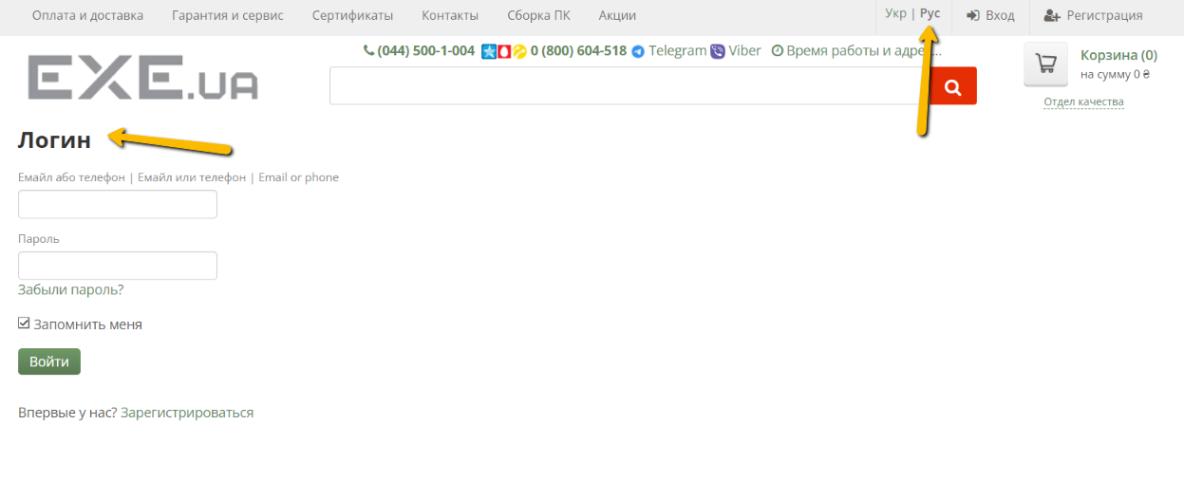
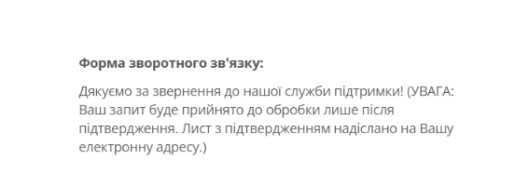
Type of bug | Localisation | Functional | Functional | Functional
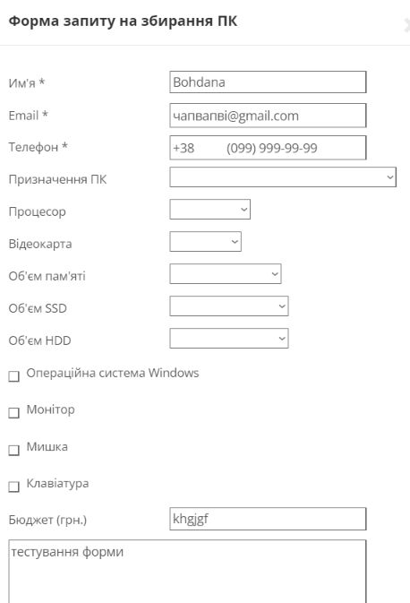
Attachment

